Лист1
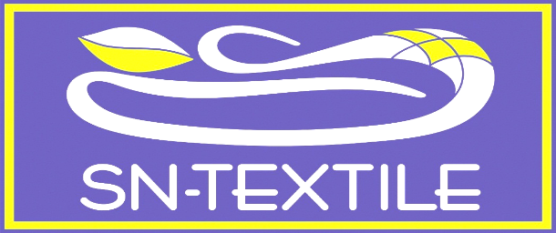
 | Москва, ул.16-ая Парковая д.20А тел.(499) 464-17-08

 | 8(926)812-48-38, 8-926-203-22-22

* | e-mail: snteks@mail.ru

 | сайт: www.snteks.ru
ООО "СН-Текстиль" предлагает широкий ассортимент постельных принадлежностей. Вся продукция производится на современном оборудовании с использованием передовых технологий. Мы будем рады видеть Вас среди наших покупателей и сделаем все возможное для того, чтобы наше сотрудничество было взаимовыгодным.

 |  |  |  |  | ОПТ
 |  |  |  | Базовая | Со скидкой

Покрывала "Симфония" |  |  |  | БАЗОВАЯ
Покрывала стеганые однотонные, микрокоттон |  | 150х220 | ПМ-150х220 | 820.80р. | 760р.
 |  | 170х220 | ПМ-170х220 | 956.88р. | 886р.
 |  | 220х240 | ПМ-220х240 | 1,384.56р. | 1,282р.
Матрас " Музыка Сновидений"
Чехол стеганый п\э, наполнитель-холкон, ткань чехла - трикот-жаккард |  | 90х200 | МХУ 90 МС | 1,404.00р. | 1,300р.
 |  | 120х200 | МХУ 120 МС | 1,801.44р. | 1,668р.
 |  | 140х200 | МХУ 140 МС | 2,031.48р. | 1,881р.
 |  | 160х200 | МХУ 160 МС | 2,291.76р. | 2,122р.
 |  | 180х200 | МХУ 180 МС | 2,553.12р. | 2,364р.
Орто Латекс Лаванда
наполнитель-латекс чипс, ткань чехла - перкаль |  | 50х70 |  | 0.00р.

Орто Латекс Роза
наполнитель-латекс чипс, ткань чехла - перкаль |  | 50х70 |  | 0.00р.

Охлаждающая подушка Орто Snow Pure
ткань чехла - Айс глетчер нормал, микрокоттон. Наполнитель - пена с эффектом памяти
 |  | 50х70 |  | 1,512.00р. | 1,400р.

Охлаждающая подушка Орто Snow Soft
ткань чехла - Айс глетчер нормал, микрокоттон. Наполнитель - искусственный лебяжий пух.
 |  | 50х70 |  | 950.40р. | 880р.
 |  |  |  |  | А

